Sheet1
 | Neapbūvētās zemes noma*
 | Kadastra apzīmējums | Nosaukums, pagasts | Kopējā z.v. platība, ha | Nomas platība, ha | Nomas maksa bez PVN gadā (EUR) | Sludinājuma ievietošanas mājaslapā uz 5 dd, datums | Pieteikšanās termiņš līdz … ieskaitot**
 | 56440050263 | Asares pagasts, Ancene | 3.10 | 0.15 | 12.00 | 16.05.2024. | 22.05.2024.
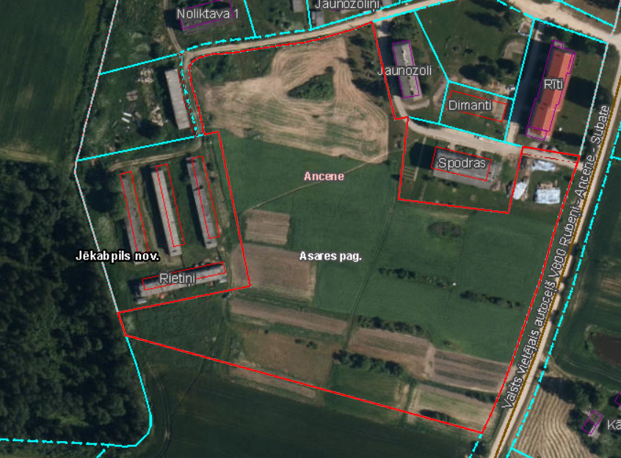
** Ja pretendentu pieteikšanās termiņā, kas nav īsāks par piecām darbdienām, piesakās vairāki pretendenti, neapbūvēta zemesgabala nomnieku noskaidro rakstiskā vai mutiskā izsolē. Pieteikumus, kas iesniegti pēc norādītā termiņa, neizskata.

